2 Miera úspešnosti PK
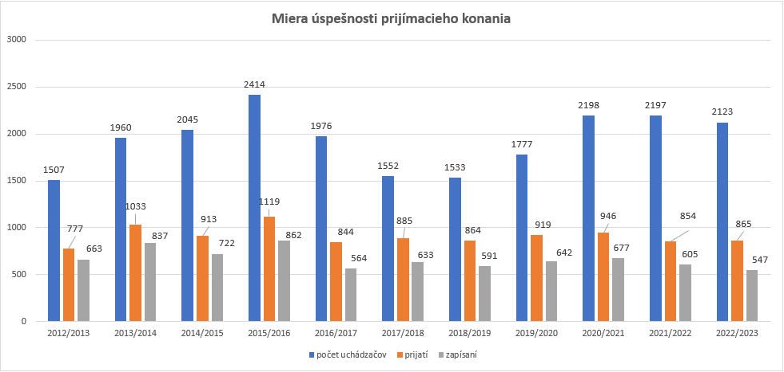
Ukazovateľ Miera úspešnosti prijímacieho konania

Miera úspešnosti prijímacieho konania v akademických rokoch 2012/2013 – 2022/2023

3_ Vývoj počtu študentov SZU
Ukazovateľ vývoja počtu študentov Pri prehľade počtu študentov za posledných 10 akademických rokov musíme konštatovať, že oštúdium na SZU je stále záujem. Mimoriadny záujem pretrváva v študijných programoch v spojenom 1. a 2. stupni štúdia - všeobecné lekárstvo a zubné lekárstvo. Veľký záujem je o študijný program fyzioterapia v 1. stupni štúdia, denná forma a študijný o program dentálna hygiena, v 1. stupni štúdia v externej forme štúdia.. Najvyšší počet študentov v dennej i externej forme štúdia v prvom, druhom, spojenom prvom a druhom a treťom stupni štúdia bol v akademickom roku 2015/16 (podľa počtu zapísaných k 31. 10. daného roku). Počet študentov sa udržiava približne na rovnakom počte. V dennej forme štúdia počet študentov je stále stúpajúci, čo je dôkazom, že o štúdium na našej univerzite je stále veľký záujem. V dennej forme štúdia počet prihlášok ďaleko prevyšuje možnosť fakúlt prijať uchádzačov na vysokoškolské štúdium. Údaje o nízkych počtoch študentov v externej forme štúdia nás viedli k tomu, že sme rozhodli, v akom počte študentov je výhodné v septembri začať s výučbou takéhoto nízko početného študijného programu, resp. sme v študijných programoch o ktoré je dlhodobo nízky záujem zrušili prijímacie pohovory (verejné zdravotníctvo – externá forma štúdia v prvom i druhom stupni štúdia, laboratórne a vyšetrovacie metódy v zdravotníctve – denná forma štúdia, prvý stupeň štúdia). V prípade nízkeho záujmu o študijný program, ktorý zabezpečujú 2 fakulty univerzity centralizujeme študentov len na jednej fakulte. Klesajúci počet externých študentov a stúpajúci počet denných študentov nám ukazuje nasledujúca tabuľka a graf, ktorý ukazuje počty študentov prvého, druhého a spojeného prvého a druhého stupňa štúdia.

SPOLU SZU - počet študentov 1. a 2. st., spojený 1. a 2. st. | 2012/2013 | 2013/2014 | 2014/2015 | 2015/2016 | 2016/2017 | 2017/2018 | 2018/2019 | 2019/2020 | 2020/2021 | 2021/2022

Spolu denná forma štúdia | 959 | 1026 | 1125 | 1179 | 1235 | 1305 | 1366 | 1023 | 1419 | 1336
Spolu externá forma štúdia | 1090 | 1018 | 967 | 965 | 722 | 455 | 542 | 462 | 643 | 652
Spolu SZU | 2049 | 2044 | 2082 | 2144 | 1957 | 1760 | 1908 | 1485 | 2062 | 1988

Tento stúpajúci a klesajúci počet študentov nám ukazuje aj nasledujúci graf.

SPOLU SZU - počet študentov 1. a 2. st., spojený 1. a 2. st.

3a_Vývoj počtu absolventov
Vývoj počtu absolventov v období rokov 2015 - 2021

Počet absolventov za rok 2015
 | Počet absolventov
LF | 46
FOaZOŠ | 378
FVZ | 62
FZ | 224
Počet absolventov za rok 2016
 | Počet absolventov
LF | 50
FOaZOŠ | 387
FVZ | 82
FZ | 162

Počet absolventov za rok 2017
 | Počet absolventov
LF | 54
FOaZOŠ | 417
FVZ | 72
FZ | 219
Počet absolventov za rok 2018
 | Predaj
LF | 71
FOaZOŠ | 144
FVZ | 41
FZ | 95

Počet absolventov za rok 2019
 | Predaj
LF | 86
FOaZOŠ | 248
FVZ | 40
FZ | 76
Počet absolventov za rok 2020
 | Počet absolventov za rok 2020
LF | 99
FOaZOŠ | 269
FVZ | 26
FZ | 102

Počet absolventov za rok 2021
 | Počet absolventov za rok 2020
LF | 111
FOaZOŠ | 284
FVZ | 36
FZ | 105

Pomer absolventov
Pomer absolventov denného a externého štúdia na celej univerzite v období rokov 2015 - 2021
Rok 2015
 | Rok 2015
denní | 269
externí | 441
Rok 2016
 | Rok 2016
denní | 275
externí | 406

Rok 2017
 | Rok 2017
denní | 287
externí | 365
Rok 2018
 | Rok 2018
denní | 255
externí | 96

Rok 2019
 | Rok 2018
denní | 288
externí | 162
Rok 2020
 | Rok 2020
denní | 323
externí | 173

Rok 2021
 | Rok 2020
denní | 362
externí | 153

Záujem študentov o VŠŠ
Záujem študentov o vysokoškolské štúdium
Obdobie 2014/2015
 | Obdobie 2013/2014
denní | 1584
externí | 461
Obdobie 2015/2016
 | Obdobie 2014/2015
denní | 1818
externí | 596

Obdobie 2016/2017
 | Obdobie 2016/2017
denní | 1682
externí | 294
Obdobie 2017/2018
 | Obdobie 2017/2018
denní | 1228
externí | 324

Obdobie 2018/2019
 | Predaj
denní | 1226
externí | 265
Obdobie 2019/2020
 | Rady1
denní | 1411
externí | 366

Obdobie 2020/2021
 | Predaj
denní | 1647
externí | 553
Obdobie 2021/2022
 | Stĺpec1
denní | 1534
externí | 539
 | 0
 | 0

